Право

 | Программа-калькулятор для расчета смет "SmetaDom"

 | Право на розничное распространение данного продукта принадлежит ООО "Дицар". По всем вопросам обращаться по адресу: ООО "Дицар", сайт: www.smetadom.com

 | Служба технической поддержки: smetadom.com@ya.ru

 | Посмотреть другие программы
 | Перейти на сайт https://smetadom.com
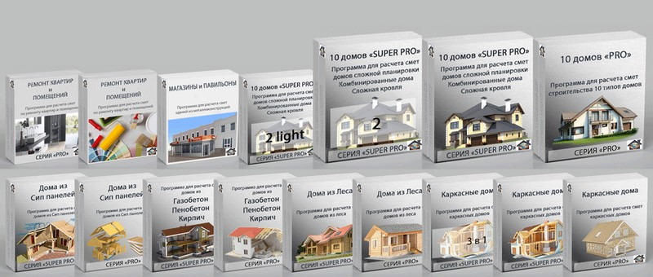

Данная программа является интеллектуальной собственностью. Все права по изменению и реализации данного продукта принадлежат ООО "Дицар" сайт smetadom.com. По вопросам сотрудничества и разработки программ обращаться по адресам: stroydom.smeta@ya.ru, smetadom.com@ya.ru Тех. служба stroydom.smeta@yandex.ru, smetadom.com@ya.ru

Ввод данных
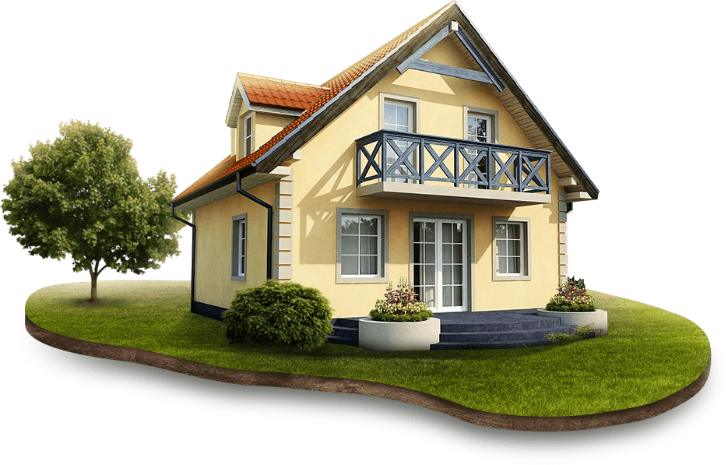
 | ООО "Ramdom"
 | г. Москва
 | ул. Московская, 1, оф . 24
 | тел. 8 90 2335 2335
 | сайт: ramdom.ru

Основные размеры дома | ед.изм | данные
Ширина дома | м.п. | 8.00
Длина дома | м.п. | 8.00
Высота 1-го этажа | м.п. | 2.80
Высота 2-го этажа | м.п. | 2.60
Высота от перекрытий 0 эт до конька | м.п. | 8.00
Аттиковая стена, мансардный этаж | м.п. | 1.60

Выбор типа строения по этажности
1 этаж + 2-ой мансардный
Выбор материала дома |  | Итого: | 2,502,516.56 ₽
Кирпичный дом
Выбрать фундамент для дома
Фундамент Свайноростверковый
Выбрать тип кровли дома |  |  |  |  |  | 1 | 0.00
Кровля Двускатная
Выбрать тип материала для внешней отделки дома
Декоративнаяштукатурка

Перекрытие дома |  | Считать

Эркер |  | Не считать

Пристройка к дому |  | Не считать

Крыльцо дома |  | Не считать

Выбор строения по размерам боковых сторон

Выбор расположения конька

Расширенные настройки

ДАННЫЕ ДЛЯ РАСЧЕТА ПЕРЕКРЫТИЙ В ДОМЕ

ДАННЫЕ ДЛЯ РАСЧЕТА ОКОН/ПРОЕМОВ/ДВЕРЕЙ ВХОДНЫХ И МЕЖКОМНАТНЫХ

ДАННЫЕ ДЛЯ РАСЧЕТА ПЕРЕГОРОДОК И ПЕРЕМЫЧЕК ФУНДАМЕНТА В ДОМЕ

КРОВЛЯ ОДНОСКАТНАЯ

КРОВЛЯ ДВУСКАТНАЯ

КРОВЛЯ ВАЛЬМОВАЯ

КРОВЛЯ ПОЛУВАЛЬМОВАЯ

ЭЛЕМЕНТЫ КРОВЛИ |  |  |  | Не считать

ПРИСТРОЙКА К ОСНОВНОЙ ЧАСТИ ДОМА

ЭРКЕР

БАЛКОНЫ В ДОМЕ |  |  |  | Не считать

ВЕРАНДА В ДОМЕ |  |  |  | Не считать

КРЫЛЬЦО

ВИНТОВЫЕ СВАИ |  |  |  |  | 0.00

СВАЙНОРСТВЕРКОВЫЙ ЛЕНТОЧНЫЙ ФУНДАМЕНТ |  |  |  |  | 0.00

ПЛИТА УШП, ДОРОСЕЛЛ |  |  |  |  | 0.00

ЦОКОЛЬНЫЙ ЭТАЖ |  |  |  | Не считать | 0.00

ДОМА ИЗ ЛЕСА |  |  |  |  | 0.00

СИП ПАНЕЛИ ДОМ |  |  |  |  | 0.00

КАРКАСНЫЙ ДОМ |  |  |  |  | 0.00

ДОМ ИЗ ГАЗОБЕТОН/ПЕНОБЕТОН/КИРПИЧ |  |  |  |  | 0.00

ОКНА И ДВЕРИ В ДОМЕ |  |  |  | Не считать | 0.00

ЛЕСТНИЦА ДВУХМАРШЕВАЯ |  |  |  | Не считать | 0.00

ОТДЕЛКА ВНЕШНЯЯ |  |  |  | Считать | 0.00

ОТДЕЛКА ВНУТРЕННЯЯ |  |  |  | Считать | 0.00

ЭЛЕКТРИКА |  |  |  | Не считать | 0.00

ОТОПЛЕНИЕ, Х/Г ВОДОСНАБЖЕНИЕ |  |  |  | Не считать | 0.00

СКВАЖИНА |  |  |  | Не считать | 0.00

СЕПТИК УТЕПЛЕННОЙ КАНАЛИЗАЦИЕЙ |  |  |  | Не считать | 0.00

КОТЕЛЬНАЯ |  |  |  | Не считать | 0.00

